概略
システム名 |  |  | コンビニ弁当情報サイト開発 | 資料名 | システム概略設計書 | WBS番号 | 3.1 | 担当・日付 | 大木 | 2016-06-02

 | 1 | システムの目的
 |  | 本システムの目的は、各コンビニ弁当を素早く表示するためのインターフェースをアプリとしてユーザに提供することである。

 | 2 | システムの主要機能
 |  | 本システムの主要な機能は下記の通りである。
 |  | (1) | データベース表示 |  |  | （3）ログイン機能
 |  |  | 弁当の項目からチェックリストにチェックを入れた項目のデータを表示する。 |  |  | 管理者用の画面にログインする。
 |  | (2) | 表示機能
 |  |  | 項目ごとに絞り込みを可能とする。
 |  |  | コンビニを3社まで同時に表示可能とする。

 | 3 | システムの全体構成
 |  | 本システムは、LANを経由したクライアントサーバ方式にてサービスを提供する。
 |  | 本システムの全体構成図を下記に示す。
利用者
端末表示画面

データベース

管理者
管理者用画面

 |  |  |  |  | 図１ システム構成図

 | 4 | システム利用の流れ
 |  | 本システムを利用した業務・作業の大まかな流れは下図の通りである。

利用者
Webページ
管理者

データベース

 |  |  |  |  | 図２ システム利用の流れ

画面１
システム名 |  |  | 画面遷移図 |  | 資料名 | システム画面設計書 | WBS番号 | 3.1 | 担当・日付 | 大木 | 2016-06-02

 | 1 | 画面一覧
 |  | 下表に本システムで開発するシステム画面を記す。
 |  | 機能ID |  | 画面名 | 画面の概要 |  |  | 凡例
端子
 |  | 1 |  | 項目選択 | 弁当の項目を選択する。
 |  | 2 |  | 項目詳細画面 | 項目の詳細を表示する。画面遷移図の最終ページとなる。
画面
 |  | 3 |  | ログイン | ログインに成功した場合のみ管理者専用画面に入る。
 |  | 3 |  | ログイン失敗 | ログイン処理に失敗した場合に表示される。
判断
 |  | 4 |  | 追加ページ | データベースにデータを追加できる。
 |  | 5 |  | 削除ページ | データベースからデータを削除できる。

 |  |  |  |  |  |  |  | 画面遷移（遷移条件を付近に記入）

ユーザー
戻る
項目選択
 | 2 | 画面遷移図
 |  | 下図に本システムの画面遷移図を示す。

表示内容処理

弁当表示

ログイン判定
成功
管理者
ログイン
追加更新
ログインボタン

失敗

ログイン失敗
削除画面

戻る

画面2
システム名 |  |  | 項目選択画面 | 資料名 | システム画面設計書 | WBS番号 | 3.1 | 担当・日付 | 大木 | 2016-06-02

 | 3 | 画面レイアウト
 |  | 下記に各画面のレイアウトを示す。

- 実装にあたっての注意事項 -
弁当商品の項目別に分ける。
チェックボックスにチェックをつけた項目だけを表示する。
検索ボタンでチェックを入れた項目のみをデータベースから検索する。
検索ボタンはトリガー。

項目選択

おにぎり・お寿司
サンドイッチ

お弁当
惣菜

そば・うどん・中華麺
サラダ

スパゲティ・パスタ
グラタン・ドリア

検索

画面3
システム名 |  |  | 弁当表示画面 | 資料名 | システム画面設計書 | WBS番号 | 3.1 | 担当・日付 | 大木 | 2016-06-02

 | 3 | 画面レイアウト
 |  | 下記に各画面のレイアウトを示す。
戻る
ファミリーマー
ト
ローソン
セブンイレブン
高い順
安い順

・シウマイ弁当
・新潟コシヒカリ 塾成ロースとんかつ弁当
・鶏そぼろ弁当
550円
498円
360円
シウマイをメインにした弁当です。
粗く挽いた豚肉と鶏肉を食感の残るよう
混ぜ合わせ、さらに豚肉の旨みが全体に
混ざるよう独自の調味料を配合した
シウマイです。鶏唐揚や筍の煮物を
組み合わせました。からし醤油付。
ご飯は「新潟コシヒカリ」を使用し、具材には
直火焼紅鮭・ヨード卵光の玉子焼・さつま
揚げ等をバランスよくあしらえました。
別添の本枯れ節・だし醤油をかけて
お召し上がり頂く事で、さらに風味・
うまみを感じて頂ける仕立てです。
鶏そぼろ、鶏モモ肉。玉子そぼろを盛り
つけた弁当。鶏モモ肉はひと口サイズに
カットし、玉子そぼろは砂糖、しょうゆ、
みりん、だしで味付け、ごはんとの
相性よく仕立てました。

・ロースかつ弁当
・おろしタツタ弁当
530円
・白身フライのり弁当
460円
580円
鶏の竜田揚げは軽い食感に仕上げた衣に
まろやかな昆布ぽん酢がしっかり染み込み
ボリューム感もありながらさっぱりと
味わえる商品です。
「のり弁当」のご飯を現行対比で20g増量！
おかずについては、白身フライ・唐揚げ・
ちくわの磯辺天・コロッケ・玉子焼・
根菜きんぴら・ポテトサラダ等の食材を
集めました。
薄味で揚げて食感よく仕上げた、
うま味のあるロースとんかつの弁当。
相性のよいいんげんのごま和えと
きんぴらごぼうを添えました。別添の、
野菜や果実のうま味を加えた
とんかつソースと練りからしを付けて
どうぞ。

・玉子がおいしいカツ丼
550円
・直火焼 豚カルビ弁当(麦飯)
399円
・幕ノ内弁当
389円

豚ロース肉を使ったとんかつを直前に
割卵した卵でとじたカツ丼です。
家庭で作るカツ丼と同様にひとつの鍋で
一つずつ手作りしている。味付けは醤油や
みりんを寝かした本返しを使用し、
塩かどがなくしっかりした味に仕上げました。
直火焼製法にて、焼色よく焼き上げた
豚カルビは、にんにくの風味に旨みを加えた
拘りの塩ダレで味付けしたスタミナ満点の
お弁当です。ご飯は相性のよい麦飯に仕立て
付け合わせにはもやし人参ナムルを
トッピングしました。
多彩なおかずが楽しめる幕の内弁当。
ジューシーな唐揚げや彩りの良い
小松菜とにんじんのお浸しなどを
盛り付けました。

・炙り焼牛カルビ重弁当
・唐揚弁当
・グリルチキン＆ハンバーグ弁当
460円
498円
530円
肉は塩こうじに漬け込む事で、
よりジューシーでやわらかな食感になった。
味付けは、にんにく+醤油を使用し
より満足できる仕立て。付け合わせは
根菜きんぴら・ポテトサラダを合わせます。
トマトソースをかけたグリルチキンと
ハンバーグ、スパゲティ、
ポテト炒めを盛り付けたお弁当です。
ハンバーグはレモン果汁ペッパーを
加えたオニオンソースで味付けました。
香ばしく炙った牛カルビ肉に、すりおろした
野菜などを配合した特製だれでコクのある味
に仕上げました。コチュジャンソースとナムル
を合わせて味にアクセントをつけました。

画面4
システム名 |  |  | 弁当表示画面注意事項 | 資料名 | システム画面設計書 | WBS番号 | 3.1 | 担当・日付 | 大木 | 2016-06-02

 | 3 | 画面レイアウト
 |  | 下記に各画面のレイアウトを示す。

- 実装にあたっての注意事項 -
画面を3つのコンビニごとに3分割する。選択した項目を含む弁当をファミリーマート、セブンイレブン、ローソンのそれぞれの枠に同時に表示する。
3つの枠がそれぞれスクロールできる。
高い順ボタンを押すと、表示されたデータが高い順に並び替えられる。
安い順ボタンを押すと、表示されたデータが安い順に並び替えられる。

画面5
システム名 |  |  | 管理者ログイン画面 | 資料名 | システム画面設計書 | WBS番号 | 3.1 | 担当・日付 | 大木 | 2016-06-02

 | 3 | 画面レイアウト
 |  | 下記に各画面のレイアウトを示す。

 |  | 1 | ログイン
- 実装にあたっての注意事項 -
IDは36桁まで入力可能とする。
パスワードは12桁まで入力可能として文字は「*」で表示する。
Enterキーの押下にてログインボタンの押下と同様の動作を行う。
管理者のIDとパスワードは前もって決めておき、追加と削除ができない。
管理者ログインに成功すると、弁当データの追加画面に遷移する。

管理者ログイン

IDとパスワードを入力して下さい。

ID

パスワード

ログイン

画面6
システム名 |  |  | エラー表示画面 | 資料名 | システム画面設計書 | WBS番号 | 3.1 | 担当・日付 | 大木 | 2016-06-02

 | 3 | 画面レイアウト
 |  | 下記に各画面のレイアウトを示す。

 |  | 1 | ログイン
- 実装にあたっての注意事項 -
エラーした旨を伝える。
パスワードが違った場合は「IDまたはパスワードが違います」と表示する。
パスワード内の入力された文字列を消す。
閉じるボタンでエラーを閉じる。

管理者ログイン

IDとパスワードを入力して下さい。

IDまたはパスワードが違います

ID

パスワード

閉じる
ログイン

画面7
システム名 |  |  | データ追加画面 | 資料名 | システム画面設計書 | WBS番号 | 3.1 | 担当・日付 | 大木 | 2016-06-02

 | 3 | 画面レイアウト
 |  | 下記に各画面のレイアウトを示す。

- 実装にあたっての注意事項 -
同じ名前は使えない。
弁当名、価格、詳細の入力。弁当項目とコンビニ名の選択。参照ボタンを押してファイルから画像を添付しなければ追加ボタンを押す事ができない。
追加ボタンを押すと②で入力されたデータがデータベースに追加される。
項目選択、コンビニ名はプルダウンメニューから選択する。
参照ボタンを押すとエクスプローラーから画像を選択できる。画像の拡張子は、PNGかJPEGとする。
画像データのアップロード後参照ボタンの右の枠に画像の名前が表示される。
削除画面ボタンを押すと削除画面に遷移する。

削除画面

弁当名
価格
項目
コンビニ名

詳細

参照
追加

画面8
システム名 |  |  | データ削除画面 | 資料名 | システム画面設計書 | WBS番号 | 3.1 | 担当・日付 | 大木 | 2016-06-02

追加画面
 | 3 | 画面レイアウト
 |  | 下記に各画面のレイアウトを示す。
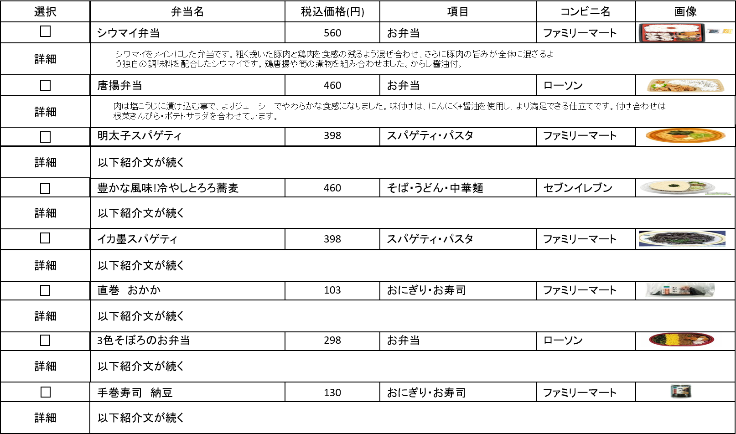

- 実装にあたっての注意事項 -
チェックボックスをクリックするとチェックボックスにチェックが入り、弁当名、税込価格、弁当項目、コンビニ名、画像、詳細のデータが選択される。
チェックの入ったボックスをクリックするとデータ選択が解除されチェックボックスのチェックが消える。
削除ボタンをクリックするとチェックの入ったデータが削除される。
追加画面ボタンを押すと、データ追加画面に遷移する。

削除

データ項目一覧表
システム名 |  |  | データベース | 資料名 | データ項目一覧 | WBS番号 | 3.1 | 担当・日付 | 大木 | 2016-06-02

 | 3 | データ項目一覧
 |  | 下表に本システムで管理されるデータの一覧を記す。
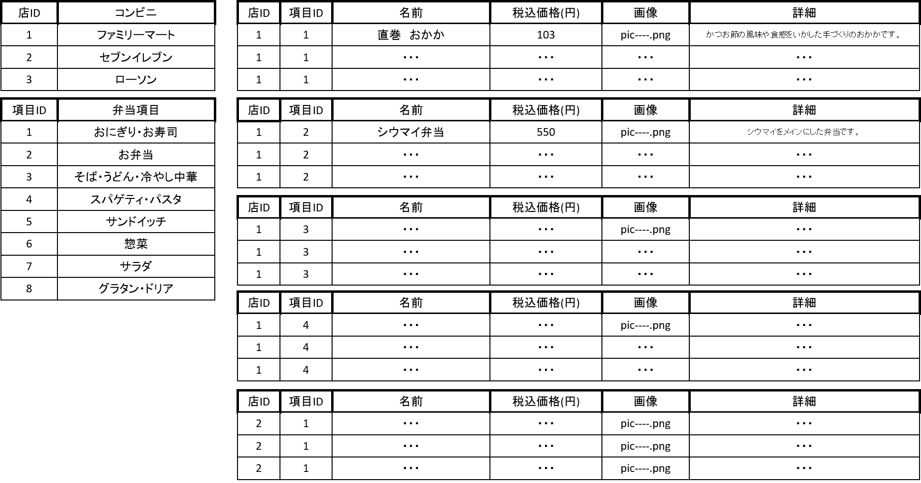
- 実装にあたっての注意事項 -
コンビニの店IDを数字の1~3でコンビニの種類を分ける。
弁当の項目IDを数字の1~8で弁当項目を分ける。
画像は、ファイルで管理する。

